Sheet1
Offerte
 |  |  |  |  |  |  | Instructies voor de offerte voorbeeld
 |  |  |  |  |  |  | Offerte voorbeeld instructies
Bedrijfsnaam
Middelweg 100 |  |  |  |  |  |  | Lees meer over | Zervant
1130 Brussel
Belgie
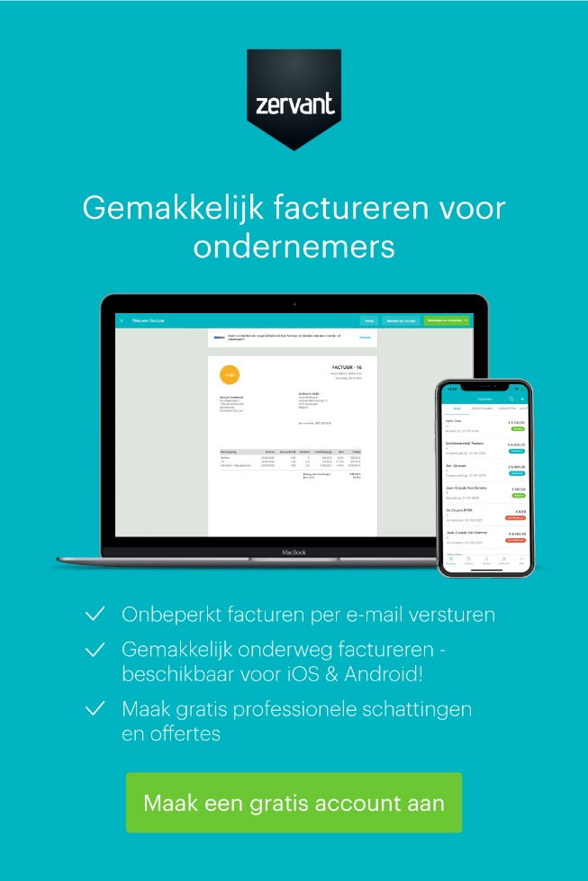
Telefoon: 02 123 45 67

Bedrifjsnaam klant
Klantnaam |  |  | Offertedatum |  | 2020-10-30
Jan Jansen |  |  | Offertenummer |  | 123
Straatnaam 10 |  |  | Vervaldatum |  | 2020-11-30
1000 Brussel
Belgie

Informatie over de opdracht of bestelling.
Extra instructies of informatie.

Beschrijving | Aantal | Eenheid | Tarief | Btw % | Btw Totaal | Totaal
Werk | 5 | Uur | 60.00 € | 20% | 60.00 € | 300.00 €
Producten | 10 | Stuk | 105.00 € | 20% | 210.00 € | 1,050.00 €

 |  |  |  |  | Bedrag excl. Btw | 1,350.00 €
 |  |  |  |  | Btw | 270.00 €
 |  |  |  |  | Totaalbedrag | 1,620.00 €

 |  |  |  |  |  | Handtekening voor akkoord:

Ondernemings/ KBO-nummer/ KvK-nummer: 0123456789

Bedrijfsnaam | Contactinformatie |  |  |  | Betaalgegevens
Middelweg 100 | Uw contactpersoon |  |  |  | Bank | ING Belgium NV
1130 Brussel | Telefoon: 02 123 45 67 |  |  |  | SWIFT/BIC | BBRUBEBB
BTW: BE 0123 456 789 | E-Mail: contactpersoon@bedrijf.be |  |  |  | IBAN | BE00 0000 0000 0000
 | www.bedrijfsnaam.be

